表链的概念
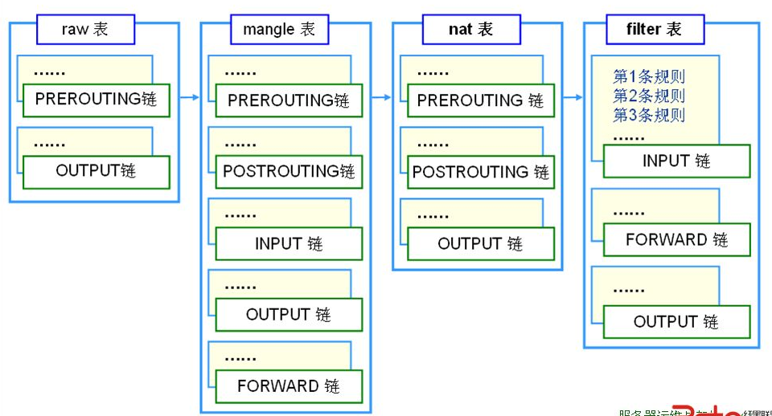
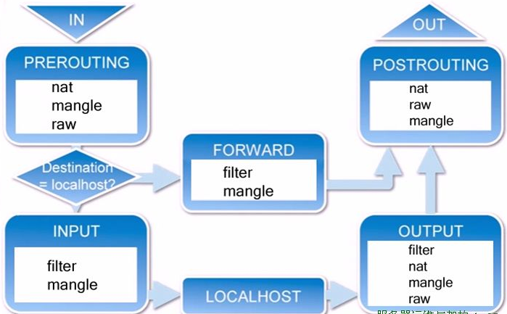
void user_rf_pre_init()
{
}
专门负责数据包过滤
专门负责地址转换
专门做数据包字段修改
(网络优化，通过修改IP数据包的某些字段获得最小的传输延迟更大吞吐量)
过滤输入到防火墙的数据流
处理从防火墙出发到别的地方去的数据流
处理在防火墙长上被转发的数据流
(从防火墙的一个接口进去从另外一个端口出来)
表由链构成
链由规则构成
(允许或拒绝从哪里来的数据到哪里去)
输出数据流
源地址转换
目标址转换
基于网址url的过滤
优先级最低
优先级最高
凡目标地址(终点)是防火墙的为入站数据
凡源地址(起点)是防火墙的为出站数据
起点和终点都不是防火墙，只是经过防火墙被转发的为转发数据

ICACHE_FLASH_ATTR

iptables规则
1.语法规则
iptables -t nat -I PREROUTING -s 192.168.8.0/24 -d 192.168.8.1 -p tcp -m tcp --dport 53 -j REDIRECT --to-ports 5353
查看网络状态使用命令: natstate -an

表名
管理选项
链名(大写)
匹配条件
目标动作(大写)或跳转
不指定链名时，默认表示该表的所有链
不指定表名时，默认表示filter表
源地址，目标地址，端口类型，端口号，从哪里来到哪里去
增，删，改，清除
阻止还是放行
源地址
目标地址

DROP : 丢弃
REJECT : 拒绝
ACCEPT : 接受
RETURN : 返回主链继续匹配
REDIRECT: 端口重定向
MASQUERADE :地址伪装
DNAT : 目标地址转换
SNAT ：源地址转换 MARK ：打标签

-s | --src | --source [!] IP/NETWORK :源地址
-d :目标地址
-i : 指定数据报文流入接口 input prerouting forward
-o : 指定数据报文流出接口 output postrouting forward
-p : protocol 指定放行的协议
-L ：list 列表 , -n 数字格式显示ip和端口,--line-numbers:显示行号
-A ：append附加规则，将新增的规则添加到链的尾部
-I[n] ：插入为第n条规则
-D : 删除第n条规则
-N ： 新建一条自定义链（内置链不能删除，如果太多，可以自定义链）
-X : 删除自定义空链，如果链内有规则，则无法删除
-P : 设定默认策略，为指定链设置默认策略，iptables-t fllter -P INPUT DROP
-F ：清空链iptables-t nat -F INPUT(清空nat表中的input链), iptables -F(清空所有链)

user_init

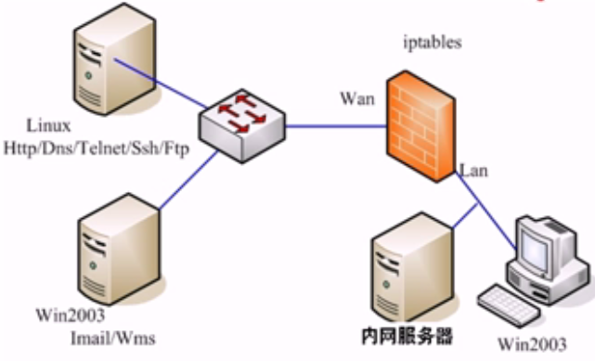
外网服务器
222.222.101.2(无网关)
eth0 : 222.222.101.1
eth1 : 192.168.222.101(内网网关)
192.168.222.102
192.168.222.103
有个阿帕奇服务器
eth1 : snat
eth0 : dnat
A.首先让内网能够访问外网：
1. 打开防火墙的内核转发(路由)功能：
echo 1 > /proc/sys/net/ipv4/ip_forward (临时)
nano /etc/sysctl.conf 改net.ipv4.ip.forword=1(永久)
2. 对eth1口(LAN)做源地址转换SNAT：
iptables -t nat -A POSTROUTING -s 192.168.222.0/24 -o eth0 -j SNAT --to-sourse 222.222.101.1
iptables -t nat -A POSTROUTING -s 192.168.222.0/24 -o eth0 -j MASQUERADE
做了这个操作后内网主机可以ping 通 222.222.101.1
B.让外网能过访问内网的资源如访问http://222.222.101.1可以跳转到内网服务器192.168.222.103的网站.
1. 对eth0口(WAN)做目标地址转换DNAT
iptables -t nat -A PREROUTING -p tcp -d 222.222.101.1 --dport 80 -i eth0 -j DNAT --to-destination 192.168.222.103
C.对经过防火墙的访问行为进行过滤
1.只允许内网用户访问外网的特定服务器http,ftp服务器等，其他均不能访问：
修改filter表的默认策略为阻止：
iptables -t filter -P FORWARD DROP //这时候所有的转发都被阻止如ping 222.222.101.1是不通的
2.开放外网的特定端口给内网使用
//开放DNS服务器
iptables -t filter -A FORWARD -s 192.168.222.0/24 -o eth0 -p tcp --dport 53 -j ACCEPT //去DNS服务器的数据
iptables -t filter -A FORWARD -s 192.168.222.0/24 -o eth0 -p udp --dport 53 -j ACCEPT
iptables -t filter -A FORWARD -i eth0 -p tcp --sport 53 -j ACCEPT //从DNS服务器来的 数据
iptables -t filter -A FORWARD -i eth0 -p udp --sport 53 -j ACCEPT
//开放网站访问
iptables -t filter -A FORWARD -s 192.168.222.0/24 -o eth0 -p tcp --dport 80 -j ACCEPT
iptables -t filter -A FORWARD -i eth0 -p udp --sport 80 -j ACCEPT
//开放流媒体访问
iptables -t filter -A FORWARD -s 192.168.222.0/24 -o eth0 -p tcp --dport 554 -j ACCEPT
iptables -t filter -A FORWARD -i eth0 -p tcp--sport 554 -j ACCEPT
//开放ftp文件访问
iptables -t filter -A FORWARD -s 192.168.222.0/24 -o eth0 -p tcp --dport 20:21 -j ACCEPT //开放20到21号端口
iptables -t filter -A FORWARD -i eth0 -p tcp --sport 20:21 -j ACCEPT
//开放邮件访问
iptables -t filter -A FORWARD -s 192.168.222.0/24 -o eth0 -p tcp --dport 25 -j ACCEPT
iptables -t filter -A FORWARD -i eth0 -p tcp --sport 25 -j ACCEPT
iptables -t filter -A FORWARD -s 192.168.222.0/24 -o eth0 -p tcp --dport 110 -j ACCEPT
iptables -t filter -A FORWARD -i eth0 -p tcp --sport 110 -j ACCEPT
iptables -t filter -A FORWARD -s 192.168.222.0/24 -o eth0 -p tcp --dport 143 -j ACCEPT
iptables -t filter -A FORWARD -i eth0 -p tcp --sport 143 -j ACCEPT
当用户的协议类型为tcp
目标地址为防火墙WAN口
目标端口为80端口
限定输入端口为eth0 (从eht0发进来的)
没有指定源端口，为任意数据
将目标地址转换为内网服务器地址192.168.222.103
从外网口出去
看到这种数据包做SNAT源地址转换
从局域网来是数据
把源地址转换成外网口地址
如果外网口使用动态地址如拨号获取的方式，无法确认IP可以使用IP伪装的方法自动获取外网口IP地址

//规则查询信息说明
Chain POSTROUTING (policy ACCEPT 5159 packets, 385K bytes)
pkts bytes target prot opt in out source destination
22605 831K MASQUERADE all -- * wlan1 192.168.8.0/24 0.0.0.0/0
被本机匹配的报文个数
所有报文加起来的大小
处理机制
放行的协议类型
额外选项
源地址
目标地址

smart_config
Smart_Config解析
smart_config工作过程：
SC_STATUS_FIND_CHANNEL
TYPE: ESPTOUCH V2.4
SC_STATUS_GETTING_SSID_PSWD
SC_TYPE:SC_TYPE_ESPTOUCH
sc:pkiss head not null
TYPE: ESPTOUCH V2.4
T|PHONE MAC:
T|AP MAC :
T|SCAN SSID: Access
T|pswd: jackchen110
T|ssid: Access
T|bssid: b8 27 eb 02 af fd
SC_STATUS_LINK
f 0, scandone
add 0
aid 3
pm open phy_2,type:2 0 0
cnt
connected with Access, channel 1
dhcp client start...
ip:192.168.12.220,mask:255.255.255.0,gw:192.168.12.1
SC_STATUS_LINK_OVER
Phone ip: 192.168.12.215
准备工作 ：
1.在app\makefile中修改加入-lsmartconfig
2. 在lib中添加libsmartconfig.a
#include "user_interface.h"
#include "smartconfig.h"
void ICACHE_FLASH_ATTR smartconfig_done(sc_status status, void *pdata)
{
switch(status)
{
case SC_STATUS_WAIT://等待的状态(没收到信息时等待)
os_printf("SC_STATUS_WAIT\n");
break;
case SC_STATUS_FIND_CHANNEL://
os_printf("SC_STATUS_FIND_CHANNEL\n");
break;
case SC_STATUS_GETTING_SSID_PSWD://获取到ssid和密码
os_printf("SC_STATUS_GETTING_SSID_PSWD\n");
sc_type *type = pdata;
if (*type == SC_TYPE_ESPTOUCH)
{
os_printf("SC_TYPE:SC_TYPE_ESPTOUCH\n");
}
else
{
os_printf("SC_TYPE:SC_TYPE_AIRKISS\n");
}
break;
case SC_STATUS_LINK: //将smarconfig获取到的密码ssid放到station进行连接
os_printf("SC_STATUS_LINK\n");
struct station_config *sta_conf = pdata;
wifi_station_set_config(sta_conf);
//wifi_station_disconnect();
wifi_station_connect();
break;
case SC_STATUS_LINK_OVER://连接完成
os_printf("SC_STATUS_LINK_OVER\n");
if (pdata != NULL)
{
uint8 phone_ip[4] = {0};
os_memcpy(phone_ip, (uint8*)pdata, 4);//汇报发起smartconfig的手机ip
os_printf("Phone ip: %d.%d.%d.%d\n",phone_ip[0],phone_ip[1],phone_ip[2],phone_ip[3]);
}
smartconfig_stop();
break;
}
}
void ICACHE_FLASH_ATTR done_cb1(void)
{
wifi_station_disconnect();//关掉所有连接
smartconfig_start ( smartconfig_done );//打开smartconfig功能,当状态改变的时候会执行回调函数
}
void user_init()
{
uart_init(9600,9600);
wifi_set_opmode(0x01);
system_init_done_cb(done_cb1);
}

